Email
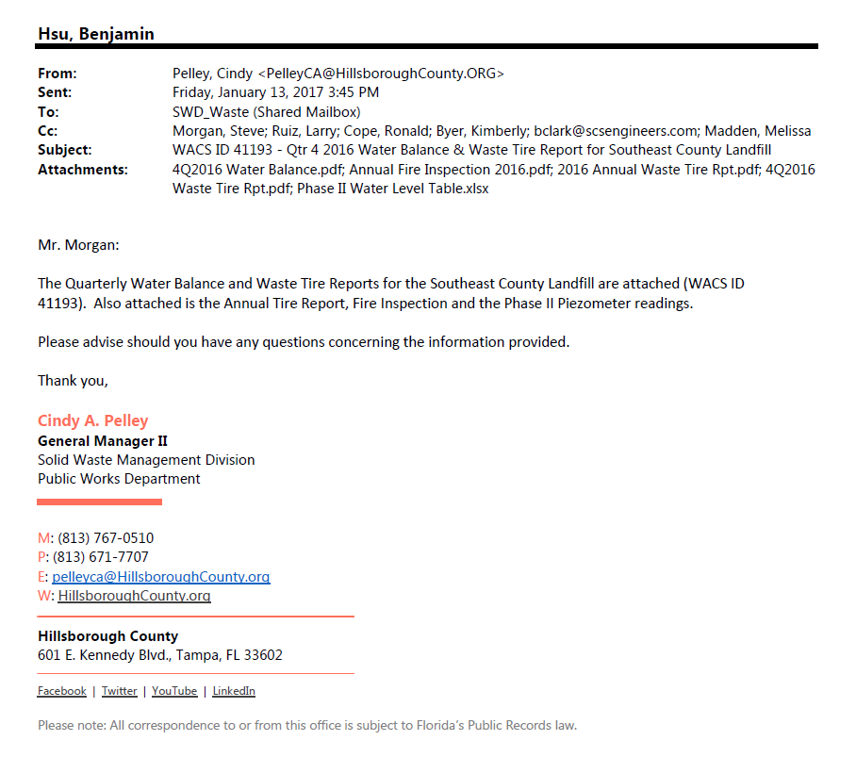

Elev Graph
Liquid Elevation
 | SB-01 |  | SB-02 |  | SB-03 |  | SB-05
6/3/2016 | 131.5 | 6/9/2016 | 133.1 | 6/10/2016 | 134.0 | 6/22/2016 | 128.5
6/8/2016 | 128.9 | 6/11/2016 | 131.2 | 6/10/2016 | 124.0 | 6/28/2016 | 127.8
6/9/2016 | 127.1 | 6/14/2016 | 131.7 | 6/11/2016 | 127.3 | 7/13/2016 | 127.9
6/10/2016 | 127.0 | 6/16/2016 | 133.0 | 6/13/2016 | 126.1 | 7/29/2016 | 127.4
6/11/2016 | 127.2 | 6/21/2016 | 131.4 | 6/16/2016 | 126.1 | 8/5/2016 | 128.1
6/13/2016 | 127.4 | 6/22/2016 | 132.2 | 6/21/2016 | 126.0 | 8/12/2016 | 128.2
6/14/2016 | 127.2 | 6/28/2016 | 131.5 | 6/22/2016 | 125.9 | 8/19/2016 | 128.0
6/16/2016 | 127.2 | 7/13/2016 | 132.9 | 6/28/2016 | 127.8 | 8/26/2016 | 128.2
6/21/2016 | 127.3 | 7/29/2016 | 132.8 | 7/13/2016 | 129.6 | 9/2/2016 | 128.2
6/22/2016 | 126.9 | 8/5/2016 | 131.3 | 7/29/2016 | 126.1 | 9/9/2016 | 128.2
6/28/2016 | 127.2 | 8/12/2016 | 132.0 | 8/5/2016 | 129.5 | 9/16/2016 | 129.0
7/13/2016 | 127.3 | 8/19/2016 | 131.8 | 8/12/2016 | 129.7 | 9/22/2016 | 129.3
7/29/2016 | 126.6 | 8/26/2016 | 131.8 | 8/19/2016 | 129.5
8/5/2016 | 127.6 | 9/2/2016 | 131.9 | 8/26/2016 | 129.9
8/12/2016 | 127.9 | 9/9/2016 | 131.9 | 9/2/2016 | 129.7
8/19/2016 | 128.1 | 9/16/2016 | 132.1 | 9/9/2016 | 129.8
8/26/2016 | 128.1 | 9/22/2016 | 132.7 | 9/16/2016 | 130.7
9/2/2016 | 128.4 |  |  | 9/22/2016 | 130.7
9/9/2016 | 128.4
9/16/2016 | 128.6
9/22/2016 | 129.1

Depth Graph
Liquid Depth
 | SB-01 |  | SB-02 |  | SB-03 |  | SB-05
6/3/2016 | 14.0 | 6/9/2016 | 11.7 | 6/10/2016 | 17.8 | 6/22/2016 | 9.7
6/8/2016 | 11.4 | 6/11/2016 | 9.8 | 6/10/2016 | 7.8 | 6/28/2016 | 9.0
6/9/2016 | 9.5 | 6/14/2016 | 10.3 | 6/11/2016 | 11.1 | 7/13/2016 | 9.1
6/10/2016 | 9.5 | 6/16/2016 | 11.6 | 6/13/2016 | 9.9 | 7/29/2016 | 8.6
6/11/2016 | 9.7 | 6/21/2016 | 10.0 | 6/16/2016 | 9.9 | 8/5/2016 | 9.3
6/13/2016 | 9.8 | 6/22/2016 | 10.8 | 6/21/2016 | 9.8 | 8/12/2016 | 9.4
6/14/2016 | 9.7 | 6/28/2016 | 10.1 | 6/22/2016 | 9.7 | 8/19/2016 | 9.2
6/16/2016 | 9.7 | 7/13/2016 | 11.5 | 6/28/2016 | 11.6 | 8/26/2016 | 9.4
6/21/2016 | 9.8 | 7/29/2016 | 11.4 | 7/13/2016 | 13.4 | 9/2/2016 | 9.4
6/22/2016 | 9.4 | 8/5/2016 | 9.9 | 7/29/2016 | 9.9 | 9/9/2016 | 9.4
6/28/2016 | 9.6 | 8/12/2016 | 10.6 | 8/5/2016 | 13.3 | 9/16/2016 | 10.2
7/13/2016 | 9.8 | 8/19/2016 | 10.4 | 8/12/2016 | 13.5 | 9/22/2016 | 10.5
7/29/2016 | 9.1 | 8/26/2016 | 10.4 | 8/19/2016 | 13.3
8/5/2016 | 10.1 | 9/2/2016 | 10.5 | 8/26/2016 | 13.7
8/12/2016 | 10.4 | 9/9/2016 | 10.5 | 9/2/2016 | 13.5
8/19/2016 | 10.5 | 9/16/2016 | 10.7 | 9/9/2016 | 13.6
8/26/2016 | 10.6 | 9/22/2016 | 11.3 | 9/16/2016 | 14.5
9/2/2016 | 10.8 |  |  | 9/22/2016 | 14.5
9/9/2016 | 10.8
9/16/2016 | 11.0
9/22/2016 | 11.6

